theme开发
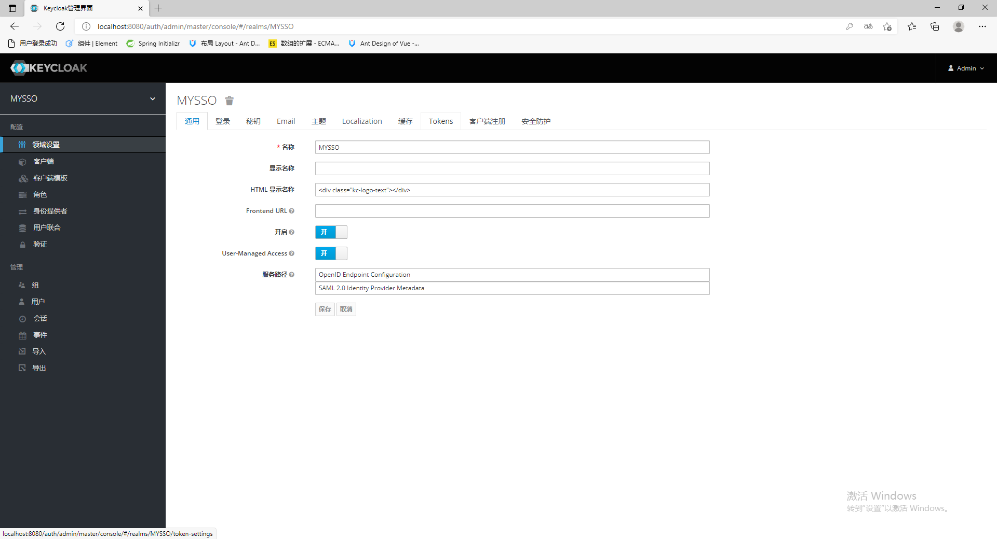

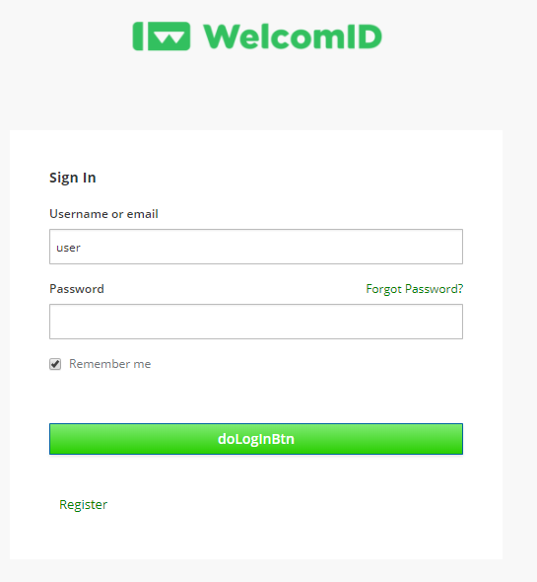

<div class="kc-logo-text"></div>
在域的HTML显示名称中加入以上的html内容，这个作用是在主题代码的css文件中，读取kc-logo-text来替换成自己定制的logo



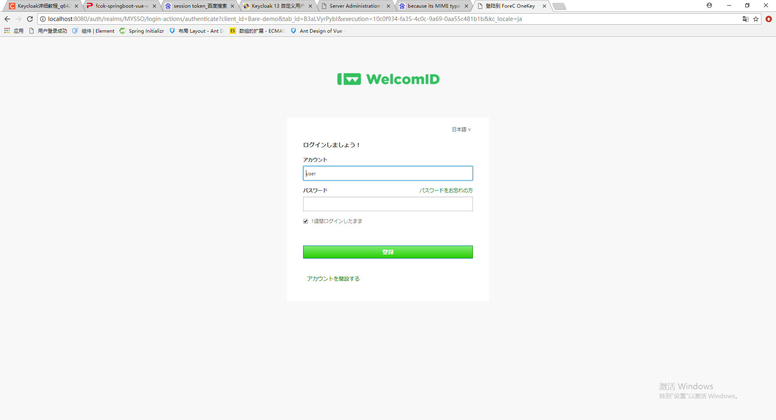
有些设置打开的话，login画面有些功能才能显示

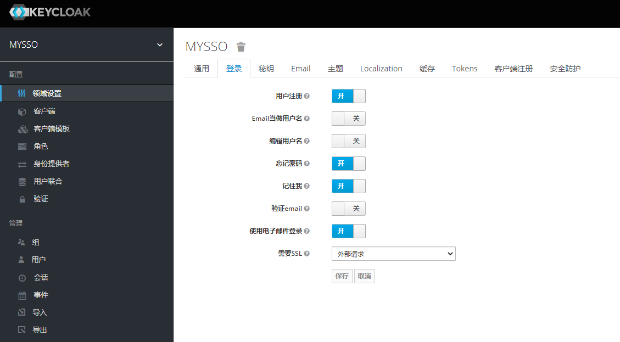

要设置记住我的功能为1周的要，可以进行以下设置：
1。SSO会话最长时间设置为7天。
2.设置SSO Session Max Remeber Me为7天。根据官方文档，如果这里设置为0的话，会读取上面的SSO会话最长时间
 |  | 官方文档地址：
 |  | https://www.keycloak.org/docs/latest/server_admin/index.html#_revocation-policy
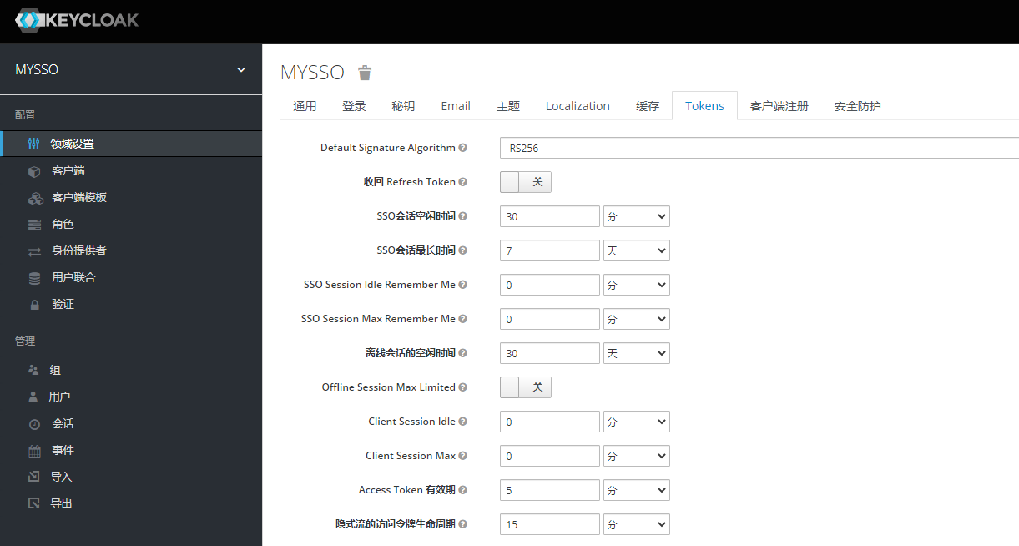

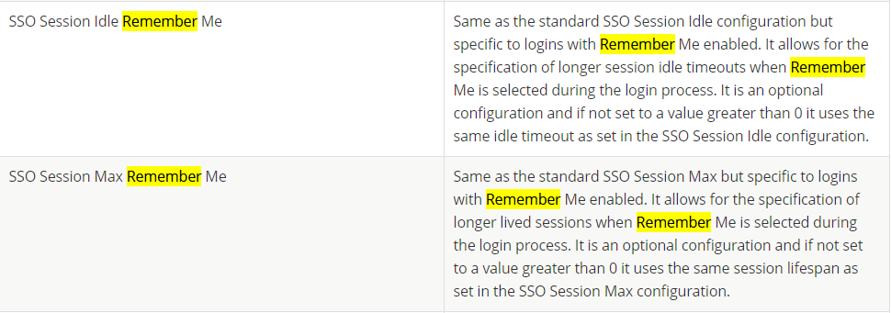

禁用缓存
 | standalone.xml文件地址：D:\keycloak-13.0.0_bat\standalone\configuration
为了方便开发，应当禁用主题缓存，在生产中必须重新启用缓存，否则会严重影响性能。要禁用缓存，在standalone.xml配置文件中，修改如下：

<theme> <staticMaxAge>-1</staticMaxAge> <cacheThemes>false</cacheThemes> <cacheTemplates>false</cacheTemplates> ... </theme>

复杂度在于找到并理解原页面中出现的表达式及含义，因为这些数据关联到admin console，在admin console中更改设置，会直接影响前端的展示，并且很多没有文档

挖掘realm.password表达式：

在login.ftl中有如下代码:

<#if realm.password> <form id="kc-form-login" onsubmit="login.disabled = true; return true;" action="${url.loginAction}" method="post"> ............. <#if>

可以看到有一个realm.password表达式，如果realm.password为ture，则展示登录表单。 经过查找源码，其计算依赖的是realm model中的getRequiredCredentials()，经过研究找到官方文档中描述的credentials属性，解释如下：

Specify the credentials of the application. This is an object notation where the key is the credential type and the value is the value of the credential type. Currently password and jwt is supported. This is REQUIRED only for clients with 'Confidential' access type.

其实际值与client中的Access Type属性相关：

Access Type
This defines the type of the OIDC client.
confidential
Confidential access type is for server-side clients that need to perform a browser login and require a client secret when they turn an access code into an access token, (see Access Token Request in the OAuth 2.0 spec for more details). This type should be used for server-side applications.
public
Public access type is for client-side clients that need to perform a browser login. With a client-side application there is no way to keep a secret safe. Instead it is very important to restrict access by configuring correct redirect URIs for the client.
bearer-only
Bearer-only access type means that the application only allows bearer token requests. If this is turned on, this application cannot participate in browser logins.

结果就是：如果client的Access Type为public ，则realm.password 为true。
当然可以无视这个变量，去写自己的页面，但是：
如果不去理，就会破坏keycloak的内部逻辑，比如后端控制台修改操作的失效。
如果完全按照keycloak开发，则需要理清楚每一项配置的含义。

maven打包成jar文件后丢到下面文件，然后再启动画面到theme下面，login的主题下就有purvar
D:\keycloak-13.0.0_bat\standalone\deployments

